Hoja1
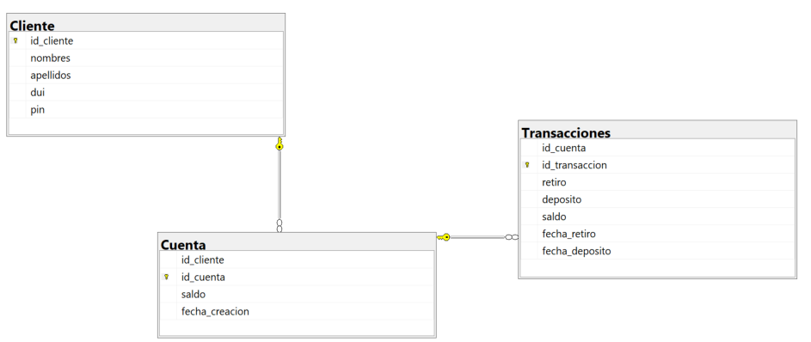
 | Cliente |  | Cuenta |  | Transacciones
PK | id_cliente |  | id_cliente | FK | id_cuenta | PK
 | nombres | PK | id_cuenta |  | id_transaccion
 | apellidos |  | saldo |  | retiro
 | dui |  | fecha_creacion |  | deposito
 | pin |  |  |  | saldo
 |  |  |  |  | fecha_retiro
 |  |  |  |  | fecha_deposito

